Баг-репорты
ID | Название БР | Приоритет | Предусловия | Шаги воспроизведения | Ожидаемый результат | Фактический результат | Окружение
BUG-V_1 | Неверный значок кнопки Возврата в предыдущее окно: Вместо знака "<" на сером круге, "←" | Желательный | Открыть тестовый стенд Яндекс.Маршруты: https://qa-routes.praktikum-services.ru/ | 1. Ввести в поле Откуда "Хамовнический вал, 18" 2. Ввести в поле Куда "Усачева, 3" 3. Выбрать режим Свой 4. Выбрать вид транспорта Каршеринг 5. Нажать на кнопку Забронировать 6. Найти серый круг со знаком "<" на панели панели "Выбор тарифа"
 |  |  |  |  | Кнопка возврата в предыдущее меню со стрелкой влево - серый круг с белым элементом "<" внутри | На Кнопке Возврата в предыдущее меню другой элемент стрелки | Firefox, v.144.0.2 разрешение экрана 1920×1080; Яндекс Браузер, v.25.8.5.983 разрешение экрана 800×600
BUG-V_2 | Отсутствует иконка пешехода серого цвета перед подзаголовком "Время в пути от пункта "Откуда" до машины" в Блоке Детали тарифа | Желательный | Открыть тестовый стенд Яндекс.Маршруты: https://qa-routes.praktikum-services.ru/ | 1. Ввести в поле Откуда "Хамовнический вал, 18" 2. Ввести в поле Куда "Усачева, 3" 3. Выбрать режим Свой 4. Выбрать вид транспорта Каршеринг 5. Нажать на кнопку Забронировать 6. Найти серую иконку пешехода перед подзаголовком "Время в пути от пункта "Откуда" до машины" в Блоке Детали тарифа | Перед подзаголовком "Время в пути от пункта "Откуда" до машины" в Блоке Детали тарифа будет присутствовать иконка пешехода серого цвета | Отсутствует иконка пешехода перед подзаголовком | Firefox, v.144.0.2 разрешение экрана 1920×1080; Яндекс Браузер, v.25.8.5.983 разрешение экрана 800×600
BUG-V_2.1 | Система допускает все введенные данные в окне "Добавление прав", рамка поля становится зеленой. | Блокирующий | Открыть тестовый стенд Яндекс.Маршруты: https://qa-routes.praktikum-services.ru/ | 1. Ввести в поле Откуда "Хамовнический вал, 18" 2. Ввести в поле Куда "Усачева, 3" 3. Выбрать режим Свой 4. Выбрать вид транспорта Каршеринг 5. Нажать на кнопку Забронировать 6. Заполнить права любыми валидными данными 7. убрать фокус с поля 8. Нажать кнопку "Добавить" 9. В окне "Спасибо! Документы отправлены на проверку. Скоро расскажем о результатах" нажать кнопку "Принято" 10. Посмотреть на цвет рамки поля "Права" | Права не прошли верификацию - рамка поля подсвечивается красным, у правого края внутри поля появляется красный крестик | Система допускает все введенные данные в окне "Добавление прав", рамка поля становится зеленой. | Firefox, v.144.0.2 разрешение экрана 1920×1080; Яндекс Браузер, v.25.8.5.983 разрешение экрана 800×600
BUG-V_2.1 | Разделитель в виде "точки" вместо "тире" в блоке "Детали тарифа". Серый текст подзаголовка n минут - 10 мин бесплатного ожидания | Желательный | Открыть тестовый стенд Яндекс.Маршруты: https://qa-routes.praktikum-services.ru/ | 1. Ввести в поле Откуда "Хамовнический вал, 18" 2. Ввести в поле Куда "Усачева, 3" 3. Выбрать режим Свой 4. Выбрать вид транспорта Каршеринг 5. Нажать на кнопку Забронировать 6. Найти разделитель в виде "-" в Блоке Детали тарифа | Разделитель в виде "тире" в блоке "Детали тарифа". Серый текст подзаголовка n минут - 10 мин бесплатного ожидания | Разделитель в виде "точки" | Firefox, v.144.0.2 разрешение экрана 1920×1080; Яндекс Браузер, v.25.8.5.983 разрешение экрана 800×600
BUG-V_3 | Размытие краев рамки поля "Добавить права" при уменьшении масштаба | Стандартный | Открыть тестовый стенд Яндекс.Маршруты: https://qa-routes.praktikum-services.ru/ | 1. Ввести в поле Откуда "Хамовнический вал, 18" 2. Ввести в поле Куда "Усачева, 3" 3. Выбрать режим Свой 4. Выбрать вид транспорта Каршеринг 5. Нажать на кнопку Забронировать 6. Добавить права 7. Посмотреть на края зеленой рамки с текстом "Права" 8. Уменьшить маштаб 9. посмотреть на рамки полей в левом поле | Рамка поля "Добавить права" становится зеленого цвета, линия одинаковой толщины после успешной верификации, толщина рамки не меняется при уменьшении масштаба | При уменьшении масштаба вместо одинаковой толщины рамки видно размытие рамки (уменьшение колесиком мышки 4 раза) | Firefox, v.144.0.2 разрешение экрана 1920×1080
 |  |  |  |  |  | 
BUG-V_4 | Неверный текст кнопки/гиперссылки Светомузыка Доступно в тарифе «Роскошный» в панели "Требования к заказу" при выборе тарифа Походный | Стандартный | Открыть тестовый стенд Яндекс.Маршруты: https://qa-routes.praktikum-services.ru/ | 1. Ввести в поле Откуда "Хамовнический вал, 18" 2. Ввести в поле Куда "Усачева, 3" 3. Выбрать режим Свой 4. Выбрать вид транспорта Каршеринг 5. Нажать на кнопку Забронировать 6. Выбрать тариф "Походный" 7. Найти в Требованиях к заказу кнопку/гиперссылку Светомузыка Доступно в тарифе «Роскошный» 8. Прочитать текст кнопки | Текст кнопки Светомузыка Доступно в тарифе «Роскошный» совпадает с текстом кнопки на стенде | Текст кнопки Светомузыка В тариф "Роскошный" | Firefox, v.144.0.2 разрешение экрана 1920×1080; Яндекс Браузер, v.25.8.5.983 разрешение экрана 800×600
BUG-V_5 | Неверный текст на кнопке "Добавить права и забронировать Маршрут составит .. км и займет .. мин". | Стандартный | Открыть тестовый стенд Яндекс.Маршруты: https://qa-routes.praktikum-services.ru/ | 1. Ввести в поле Откуда "Хамовнический вал, 18" 2. Ввести в поле Куда "Усачева, 3" 3. Выбрать режим Свой 4. Выбрать вид транспорта Каршеринг 5. Нажать на кнопку Забронировать 6. Прочитать название кнопки "Добавить права и забронировать Маршрут составит .. км и займет .. мин". | Текст на кнопке "Добавить права и забронировать Маршрут составит .. км и займет .. мин". | Текст на кнопке "Ввести права и забронировать Маршрут составит .. км. и займет .. мин". Вместо слова "Добавить" - Ввести После "км" и "мин" стоят точки | Firefox, v.144.0.2 разрешение экрана 1920×1080; Яндекс Браузер, v.25.8.5.983 разрешение экрана 800×600
BUG-V_6 | Неверный текст на кнопке "Добавить оплату и забронировать Маршрут составит .. км и займет .. мин". | Желательный | Открыть тестовый стенд Яндекс.Маршруты: https://qa-routes.praktikum-services.ru/ | 1. Ввести в поле Откуда "Хамовнический вал, 18" 2. Ввести в поле Куда "Усачева, 3" 3. Выбрать режим Свой 4. Выбрать вид транспорта Каршеринг 5. Нажать на кнопку Забронировать 6. Добавить права 7. Прочитать название кнопки "Добавить оплату и забронировать Маршрут составит .. км и займет .. мин". | Текст на кнопке "Добавить оплату и забронировать Маршрут составит .. км и займет .. мин". | Текст на кнопке "Добавить оплату и забронировать Маршрут составит .. км. и займет .. мин". После "км" и "мин" стоят точки | Firefox, v.144.0.2 разрешение экрана 1920×1080; Яндекс Браузер, v.25.8.5.983 разрешение экрана 800×600
BUG-V_7 | Неверный текст на кнопке "Забронировать Маршрут составит .. км и займет .. мин". | Желательный | Открыть тестовый стенд Яндекс.Маршруты: https://qa-routes.praktikum-services.ru/ | 1. Ввести в поле Откуда "Хамовнический вал, 18" 2. Ввести в поле Куда "Усачева, 3" 3. Выбрать режим Свой 4. Выбрать вид транспорта Каршеринг 5. Нажать на кнопку Забронировать 6. Добавить права 7. Прочитать название кнопки "Добавить оплату и забронировать Маршрут составит .. км и займет .. мин". | Текст на кнопке "Забронировать Маршрут составит .. км и займет .. мин". | Текст на кнопке "Забронировать Маршрут составит .. км. и займет .. мин". После "км" и "мин" стоят точки | Firefox, v.144.0.2 разрешение экрана 1920×1080; Яндекс Браузер, v.25.8.5.983 разрешение экрана 800×600
BUG-V_8 | Неправильная ориентация иконок машин на навигационной карте, все иконки одинаково направлены вверх. | Стандартный | Открыть тестовый стенд Яндекс.Маршруты: https://qa-routes.praktikum-services.ru/ | 1. Ввести в поле Откуда "Хамовнический вал, 18" 2. Ввести в поле Куда "Усачева, 3" 3. Выбрать режим Свой 4. Выбрать вид транспорта Каршеринг 5. Нажать на кнопку Забронировать 6. Посмотреть на навигационную карту справа от окна бронирования и найти иконки машин | Ориентация иконок машин на карте разная | Ориентация иконок машин на навигационной карте одинаково направлена вверх. | Firefox, v.144.0.2 разрешение экрана 1920×1080; Яндекс Браузер, v.25.8.5.983 разрешение экрана 800×600
BUG-V_9 | Отсутствие черной плашки над ближайшей машиной | Критический | Открыть тестовый стенд Яндекс.Маршруты: https://qa-routes.praktikum-services.ru/ | 1. Ввести в поле Откуда "Хамовнический вал, 18" 2. Ввести в поле Куда "Усачева, 3" 3. Выбрать режим Свой 4. Выбрать вид транспорта Каршеринг 5. Нажать на кнопку Забронировать 6. Посмотреть на навигационную карту справа от окна бронирования и найти иконку машины с черной плашкой | Над иконкой ближайшей машины черная плашка с маркой машины | Черная плашка над иконкой машины отсутствует | Firefox, v.144.0.2 разрешение экрана 1920×1080; Яндекс Браузер, v.25.8.5.983 разрешение экрана 800×600
BUG-V_10 | Иконка ближайшей машины по размеру не отличается от иконок свободных машин | Критический | Открыть тестовый стенд Яндекс.Маршруты: https://qa-routes.praktikum-services.ru/ | 1. Ввести в поле Откуда "Хамовнический вал, 18" 2. Ввести в поле Куда "Усачева, 3" 3. Выбрать режим Свой 4. Выбрать вид транспорта Каршеринг 5. Нажать на кнопку Забронировать 6. Посмотреть на навигационную карту справа от окна бронирования и найти увеличенную иконку машины | Иконка ближайшей машины должна быть увеличенной по сравнению с остальными иконками машин | Иконка ближайшей машины одинаковая по размеру с остальными иконками машин | Firefox, v.144.0.2 разрешение экрана 1920×1080; Яндекс Браузер, v.25.8.5.983 разрешение экрана 800×600
BUG-V_11 | На карте показываются Иконки только выбранного тарифа | Критический | Открыть тестовый стенд Яндекс.Маршруты: https://qa-routes.praktikum-services.ru/ | 1. Ввести в поле Откуда "Хамовнический вал, 18" 2. Ввести в поле Куда "Усачева, 3" 3. Выбрать режим Свой 4. Выбрать вид транспорта Каршеринг 5. Нажать на кнопку Забронировать 6. Посмотреть на навигационную карту справа от окна бронирования и навести курсор на разные иконки машин | На карте при наведении курсора должны всплывать подсказки с названиями разных тарифов | На карте при наведении курсора на иконки свободных машин всплывает подсказка с названием только выбранного тарифа | Firefox, v.144.0.2 разрешение экрана 1920×1080; Яндекс Браузер, v.25.8.5.983 разрешение экрана 800×600
BUG-V_12 | Размер иконок свободных машин плохо виден на карте, на макете размер иконок значительно больше | Критический | Открыть тестовый стенд Яндекс.Маршруты: https://qa-routes.praktikum-services.ru/ | 1. Ввести в поле Откуда "Хамовнический вал, 18" 2. Ввести в поле Куда "Усачева, 3" 3. Выбрать режим Свой 4. Выбрать вид транспорта Каршеринг 5. Нажать на кнопку Забронировать 6. Посмотреть на навигационную карту справа от окна бронирования и найти иконки свободных машин | Размер иконок свободных машин хорошо виден на карте | Размер иконок свободных машин плохо виден на карте и отличается от размера этих же иконок на макете | Firefox, v.144.0.2 разрешение экрана 1920×1080; Яндекс Браузер, v.25.8.5.983 разрешение экрана 800×600
 |  |  |  |  |  | 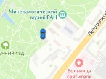
BUG-V_13 | Иконки автомобилей находятся не на дорогах, а на парковках и даже на водной поверхности | Критический | Открыть тестовый стенд Яндекс.Маршруты: https://qa-routes.praktikum-services.ru/ | 1. Ввести в поле Откуда "Хамовнический вал, 18" 2. Ввести в поле Куда "Усачева, 3" 3. Выбрать режим Свой 4. Выбрать вид транспорта Каршеринг 5. Нажать на кнопку Забронировать 6. Посмотреть на навигационную карту справа от окна бронирования и найти иконки свободных машин | Иконки машин располагаются на дорогах или около домов на парковке | На карте иконка машин только на парковках и на поверхности воды | Firefox, v.144.0.2 разрешение экрана 1920×1080; Яндекс Браузер, v.25.8.5.983 разрешение экрана 800×600
 |  |  |  |  | 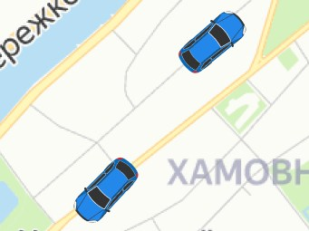 | 
BUG-V_13.1.1 | Невозможно выбрать иконку машины на карте для бронирования | Блокирующий | Открыть тестовый стенд Яндекс.Маршруты: https://qa-routes.praktikum-services.ru/ | 1. Ввести в поле Откуда "Хамовнический вал, 18" 2. Ввести в поле Куда "Усачева, 3" 3. Выбрать режим Свой 4. Выбрать вид транспорта Каршеринг 5. Нажать на кнопку Забронировать 6. На карте выбрать иконку машины с нужным тарифом и забронировать | Пользователь может выбрать машину на карте и забронировать | Невозможно выбрать иконку машины на карте для бронирования | Firefox, v.144.0.2 разрешение экрана 1920×1080; Яндекс Браузер, v.25.8.5.983 разрешение экрана 800×600 | Добавлен
BUG-V_13.1 | На кликабельных элементах курсор выглядит не как "рука", а как "рука с указательным пальцем" | Стандартный | Открыть тестовый стенд Яндекс.Маршруты: https://qa-routes.praktikum-services.ru/ | 1. Ввести в поле Откуда "Хамовнический вал, 18" 2. Ввести в поле Куда "Усачева, 3" 3. Выбрать режим Свой 4. Выбрать вид транспорта Каршеринг 5. Нажать на кнопку Забронировать 6. Поместить курсор на пустое место | Курсор меняется при наведении на кликабельные элементы со стрелки на "руку" | На кликабельных элементах курсор выглядит не как "рука", а как "рука с указательным пальцем" | Firefox, v.144.0.2 разрешение экрана 1920×1080; Яндекс Браузер, v.25.8.5.983 разрешение экрана 800×600
 |  |  |  |  | 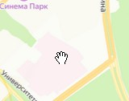
BUG-V_13.2 | При наведении указателя на синюю кнопку насыщенность цвета остается прежней | Стандартный | Открыть тестовый стенд Яндекс.Маршруты: https://qa-routes.praktikum-services.ru/ | 1. Ввести в поле Откуда "Хамовнический вал, 18" 2. Ввести в поле Куда "Усачева, 3" 3. Выбрать режим Свой 4. Выбрать вид транспорта Каршеринг 5. Нажать на кнопку Забронировать 6. Поместить курсор на синюю кнопку | Цвет кнопки должен стать более насыщенным при наведении на него указателя | Цвет кнопки остался прежним | Firefox, v.144.0.2 разрешение экрана 1920×1080; Яндекс Браузер, v.25.8.5.983 разрешение экрана 800×600
 |  |  |  |  | 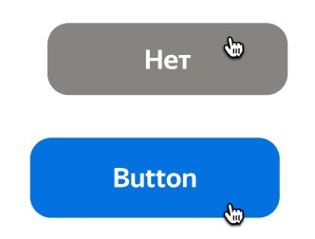 | 
BUG-V_13.3 | Элементы заднего плана отображаются на окне "Машина забронирована" | Критический | Открыть тестовый стенд Яндекс.Маршруты: https://qa-routes.praktikum-services.ru/ | 1. Ввести в поле Откуда "Хамовнический вал, 18" 2. Ввести в поле Куда "Усачева, 3" 3. Выбрать режим Свой 4. Выбрать вид транспорта Каршеринг 5. Нажать на кнопку Забронировать 6. Нажать кнопку "Добавить оплату и забронировать" 7. В окне "Машина забронирована" найти элементы заднего плана | Окно "Машина забронирована" находится на переднем плане, элементы на заднем плане не отображаются на фоне этого окна | Элементы заднего плана отображаются на окне "Машина забронирована" | Яндекс Браузер, v.25.8.5.983 разрешение экрана 800×600

BUG-V_14.1 | Отсутствует пробел между стоимостью поедки и валютой, формат неверный. | Стандартный | Открыть тестовый стенд Яндекс.Маршруты: https://qa-routes.praktikum-services.ru/ | 1. Ввести в поле Откуда "Хамовнический вал, 18" 2. Ввести в поле Куда "Усачева, 3" 3. Выбрать режим Свой 4. Выбрать вид транспорта Каршеринг 5. Нажать на кнопку Забронировать 6. Нажать кнопку "Добавить оплату и забронировать" 7. В окне "Машина забронирована" найти фразу "Стоимость - 159 ₽" | Стоимость поедки должна быть в формате nnn ₽ | Отсутствует пробел между стоимостью поедки и валютой, формат неверный. | Яндекс Браузер, v.25.8.5.983 разрешение экрана 800×600

BUG-V_15 | Отсутствует серая разделительная линия между адресом и стоимостью поездки | Желательный | Открыть тестовый стенд Яндекс.Маршруты: https://qa-routes.praktikum-services.ru/ | 1. Ввести в поле Откуда "Хамовнический вал, 18" 2. Ввести в поле Куда "Усачева, 3" 3. Выбрать режим Свой 4. Выбрать вид транспорта Каршеринг 5. Нажать на кнопку Забронировать 6. Вести права 7. Ввести способ оплаты 8. Нажать кнопку "Забронировать" 9. Найти серую горизонтальную линию между адресом и стоимостью поездки | Между адресом и стоимостью поездки есть горизонтальная серая линия с отступом от левого края | Нет разделительной линии между адресом и стоимостью поездки | Firefox, v.144.0.2 разрешение экрана 1920×1080; Яндекс Браузер, v.25.8.5.983 разрешение экрана 800×600
BUG-V_16 | Кнопка "Отменить" в окне "Машина забронирована" не нажимается, Окно "Вы уверены, что хотите отменить поездку?" не всплывает | Блокирующий | Открыть тестовый стенд Яндекс.Маршруты: https://qa-routes.praktikum-services.ru/ | 1. Ввести в поле Откуда "Хамовнический вал, 18" 2. Ввести в поле Куда "Усачева, 3" 3. Выбрать режим Свой 4. Выбрать вид транспорта Каршеринг 5. Нажать на кнопку Забронировать 6. Вести права 7. Ввести способ оплаты 8. Нажать кнопку "Забронировать" 9. Нажать кнопку Отменить 10.Посмотреть на окно "Вы уверены, что хотите отменить поездку?" | Нажатие на кнопку "Отменить" в окне "Машина забронирована" приведет к появлению окна "Вы уверены, что хотите отменить поездку?" | Кнопка "отменить" не нажалась, окно не открылось | Firefox, v.144.0.2 разрешение экрана 1920×1080; Яндекс Браузер, v.25.8.5.983 разрешение экрана 800×600
BUG-V_18 | В окне "Способ оплаты" не появись данные карты (последние 4 цифры карты) рядом с текстом "Карта" | Критический | Открыть тестовый стенд Яндекс.Маршруты: https://qa-routes.praktikum-services.ru/ | 1. Ввести в поле Откуда "Хамовнический вал, 18" 2. Ввести в поле Куда "Усачева, 3" 3. Выбрать режим Свой 4. Выбрать вид транспорта Каршеринг 5. Нажать на кнопку Забронировать 6. Вести права 7. Добавить данные карты 8. Нажать кнопку Привязать 9.Посмотреть на последние 4 цифры новой карты | После выхода из формы поле «Способ оплаты» заполнено данными выбранной карты. | Данные карты не появились. Остался текст "Карта" без 4 последних цифр данных самой карты | Firefox, v.144.0.2 разрешение экрана 1920×1080; Яндекс Браузер, v.25.8.5.983 разрешение экрана 800×600
BUG-V_19 | После снятия фокуса номер карты не приведен к формату nnnn nnnn nnnn, остался nnnnnnnnnnnn | Стандартный | Открыть тестовый стенд Яндекс.Маршруты: https://qa-routes.praktikum-services.ru/ | 1. Ввести в поле Откуда "Хамовнический вал, 18" 2. Ввести в поле Куда "Усачева, 3" 3. Выбрать режим Свой 4. Выбрать вид транспорта Каршеринг 5. Нажать на кнопку Забронировать 6. Вести права 7. Добавить валидные данные поля Номер карты 325698745698 (12 символов) 8. Снять фокус с поля | Успешное приведение номера карты к формату nnnn nnnn nnnn после снятия фокуса с карты | Номер карты после снятия фокуса остался сплошным рядом цифр | Firefox, v.144.0.2 разрешение экрана 1920×1080; Яндекс Браузер, v.25.8.5.983 разрешение экрана 800×600 | понизила приоритет
BUG-V_20 | Система позволила ввод отрицательного числа "-1" в начале номера карты | Критический | Открыть тестовый стенд Яндекс.Маршруты: https://qa-routes.praktikum-services.ru/ | 1. Ввести в поле Откуда "Хамовнический вал, 18" 2. Ввести в поле Куда "Усачева, 3" 3. Выбрать режим Свой 4. Выбрать вид транспорта Каршеринг 5. Нажать на кнопку Забронировать 6. Вести права 7. Добавить данные поля Номер карты "-125698745698" 8. Снять фокус с поля | Система допускает ввод только цифр, остальные символы вводиться не должны | Система позволила ввод отрицательного числа "-1" в начале номера карты. Появилась ошибка "Некорректный номер". | Firefox, v.144.0.2 разрешение экрана 1920×1080; Яндекс Браузер, v.25.8.5.983 разрешение экрана 800×600
BUG-V_21 | Успешный ввод номера карты из 13 символов. | Критический | Открыть тестовый стенд Яндекс.Маршруты: https://qa-routes.praktikum-services.ru/ | 1. Ввести в поле Откуда "Хамовнический вал, 18" 2. Ввести в поле Куда "Усачева, 3" 3. Выбрать режим Свой 4. Выбрать вид транспорта Каршеринг 5. Нажать на кнопку Забронировать 6. Вести права 7. Добавить данные поля Номер карты "1256987456981" 8. Снять фокус с поля | Система допускает ввод только 12 символов, остальные символы вводиться не должны | Система позволила ввод номера карты из 13 символов. Появилась ошибка "Некорректный номер". | Firefox, v.144.0.2 разрешение экрана 1920×1080; Яндекс Браузер, v.25.8.5.983 разрешение экрана 800×600
BUG-V_21.1 | Система приняла ввод в поле номер карты недопустимых символов (не цифр). | Критический | Открыть тестовый стенд Яндекс.Маршруты: https://qa-routes.praktikum-services.ru/ | 1. Ввести в поле Откуда "Хамовнический вал, 18" 2. Ввести в поле Куда "Усачева, 3" 3. Выбрать режим Свой 4. Выбрать вид транспорта Каршеринг 5. Нажать на кнопку Забронировать 6. Вести права 7. Добавить данные в поле Номер карты "1@@@$$ !ааааа" 8. Снять фокус с поля | Система не позволяет вводить никакие символы, кроме цифр. Будет введено "1" | Система позволила ввод символов, отличных от цифр. Появилась ошибка "Некорректный номер". | Firefox, v.144.0.2 разрешение экрана 1920×1080; Яндекс Браузер, v.25.8.5.983 разрешение экрана 800×600
BUG-V_22 | Система приняла код "00" из недопустимого диапазона 01-99 | Критический | Открыть тестовый стенд Яндекс.Маршруты: https://qa-routes.praktikum-services.ru/ | 1. Ввести в поле Откуда "Хамовнический вал, 18" 2. Ввести в поле Куда "Усачева, 3" 3. Выбрать режим Свой 4. Выбрать вид транспорта Каршеринг 5. Нажать на кнопку Забронировать 6. Вести права 7. Добавить данные поля Код "00" 8. Снять фокус с поля | Система не даёт вводить больше Код "00", При вводе "00" будет введено "0". Недопустимый диапазон 01-99 в коде | Система Приняла код "00", разрешила ввод. Ошибка не появилась | Firefox, v.144.0.2 разрешение экрана 1920×1080; Яндекс Браузер, v.25.8.5.983 разрешение экрана 800×600
BUG-V_22.1 | Система приняла код из 3 цифр "100", что больше допустимого числа цифр в поле | Критический | Открыть тестовый стенд Яндекс.Маршруты: https://qa-routes.praktikum-services.ru/ | 1. Ввести в поле Откуда "Хамовнический вал, 18" 2. Ввести в поле Куда "Усачева, 3" 3. Выбрать режим Свой 4. Выбрать вид транспорта Каршеринг 5. Нажать на кнопку Забронировать 6. Вести права 7. Добавить данные поля Код "100" 8. Снять фокус с поля | Система не даёт вводить больше 3-х цифр, При вводе "100" будет введено "10" | Система Приняла код "100", разрешила ввод. Появилась ошибка "Некорректный номер". | Firefox, v.144.0.2 разрешение экрана 1920×1080; Яндекс Браузер, v.25.8.5.983 разрешение экрана 800×600
BUG-V_23 | Система приняла ввод в поле Код недопустимых символов (не цифр). | Критический | Открыть тестовый стенд Яндекс.Маршруты: https://qa-routes.praktikum-services.ru/ | 1. Ввести в поле Откуда "Хамовнический вал, 18" 2. Ввести в поле Куда "Усачева, 3" 3. Выбрать режим Свой 4. Выбрать вид транспорта Каршеринг 5. Нажать на кнопку Забронировать 6. Вести права 7. Добавить данные поля Код "1аа" 8. Снять фокус с поля | Система не позволяет вводить никакие символы, кроме цифр. Будет введено "1" | Ввод букв "1аа" в поле Код допущен системой | Firefox, v.144.0.2 разрешение экрана 1920×1080; Яндекс Браузер, v.25.8.5.983 разрешение экрана 800×600
BUG-V_24 | Нет возможности добавить больше 18 карт в форме "Способ оплаты" | Блокирующий | Открыть тестовый стенд Яндекс.Маршруты: https://qa-routes.praktikum-services.ru/ | 1. Ввести в поле Откуда "Хамовнический вал, 18" 2. Ввести в поле Куда "Усачева, 3" 3. Выбрать режим Свой 4. Выбрать вид транспорта Каршеринг 5. Нажать на кнопку Забронировать 6. Вести права 7. Добавить 20 валидных данных карт | Система принимает добавление 20 валидных данных карт (12 цифр для номера карты и 2 цифры из диапазона 01-99 для кода карты) | После добавления 18 карт блок для добавления новой карты пропал, добавить новые карты невозможно. | Firefox, v.144.0.2 разрешение экрана 1920×1080; Яндекс Браузер, v.25.8.5.983 разрешение экрана 800×600
BUG-25 | Кнопка "Добавить права и забронировать Маршрут составит .. км и займет .. мин" не нажалась. Окно для добавления прав не появилось | Блокирующий | Открыть тестовый стенд Яндекс.Маршруты: https://qa-routes.praktikum-services.ru/ | 1. Ввести в поле Откуда "Хамовнический вал, 18" 2. Ввести в поле Куда "Усачева, 3" 3. Выбрать режим Свой 4. Выбрать вид транспорта Каршеринг 5. Нажать на кнопку Забронировать 6. Добавить банковскую карту 7. Нажать на кнопку "Добавить права и забронировать Маршрут составит .. км и займет .. мин" | При нажатии на кнопку "Добавить права и забронировать Маршрут составит .. км и займет .. мин" появляется окно «Добавление прав» | Кнопка "Добавить права и забронировать Маршрут составит .. км и займет .. мин" не нажалась. Окно для добавления прав не появилось | Firefox, v.144.0.2 разрешение экрана 1920×1080
BUG-26 | При нажатии на кнопку "Добавить оплату и забронировать Маршрут составит .. км и займет .. мин" появляется окно "Машина забронирована". Окно "Добавление карты" не появилось, добавить оплату через это окно невозможно. | Блокирующий | Открыть тестовый стенд Яндекс.Маршруты: https://qa-routes.praktikum-services.ru/ | 1. Ввести в поле Откуда "Хамовнический вал, 18" 2. Ввести в поле Куда "Усачева, 3" 3. Выбрать режим Свой 4. Выбрать вид транспорта Каршеринг 5. Нажать на кнопку Забронировать 6. Добавить банковскую карту 7. Нажать на кнопку "Добавить оплату и забронировать Маршрут составит .. км и займет .. мин" | При нажатии на кнопку "Добавить оплату и забронировать Маршрут составит .. км и займет .. мин" появляется окно «Добавление карты» | Вместо окна «Добавление карты» появилось окно "Машина забронирована" | Firefox, v.144.0.2 разрешение экрана 1920×1080
 |  |  |  |  | 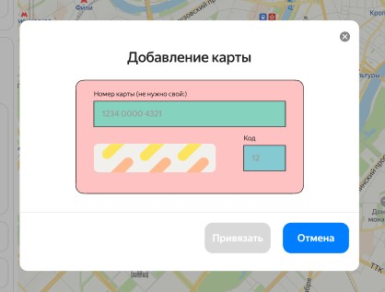 | 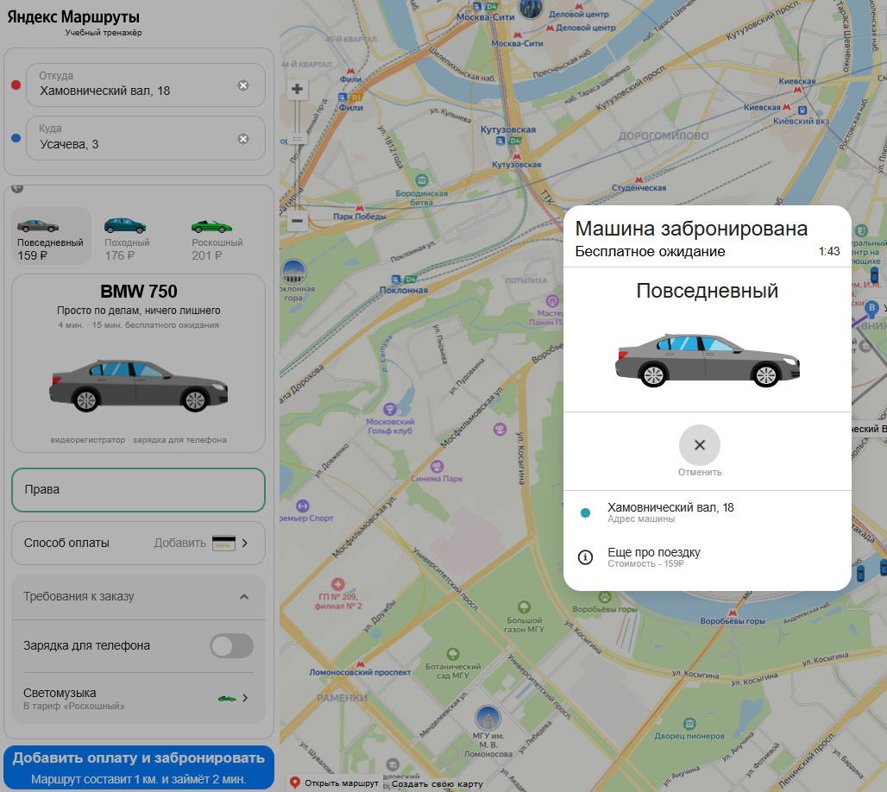
BUG-27 | Пропадает форма бронирования при удалении адресов | Блокирующий | Открыть тестовый стенд Яндекс.Маршруты: https://qa-routes.praktikum-services.ru/ | 1. Ввести в поле Откуда "Хамовнический вал, 18" 2. Ввести в поле Куда "Усачева, 3" 3. Выбрать режим Свой 4. Выбрать вид транспорта Каршеринг 5. Нажать на кнопку Забронировать 6. Добавить банковскую карту 7. Добавить права 8. Удалить адрес из поля "Откуда" 9. Удалить адес из поля "Куда" 10. Нажать кнопку "Забронировать" | Текст на кнопке "Забронировать" При нажатии на кнопку появляется окно «Машина забронирована» | При удалении данных из полей Откуда и Куда Остаются ошибки "Введите адрес" под каждым из полей для ввода адреса. А также отсутствует кнопка "Забронировать". Окно "Добавление прав" не появилось. | Firefox, v.144.0.2 разрешение экрана 1920×1080
 |  |  |  |  |  | 